ZiarnoWYKRESY
Średnie ceny zakupu pszenicy konsumpcyjnej i kukurydzy w przedsiębiorstwach dokonujących zakupu zbóż w układzie tygodniowym

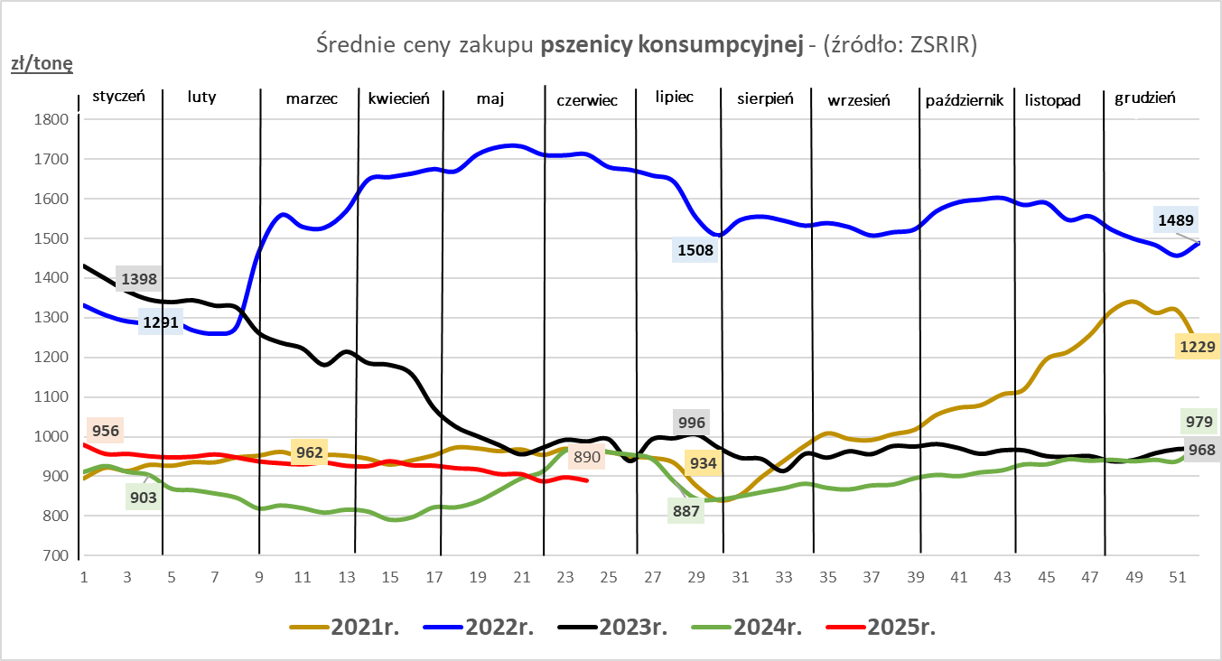
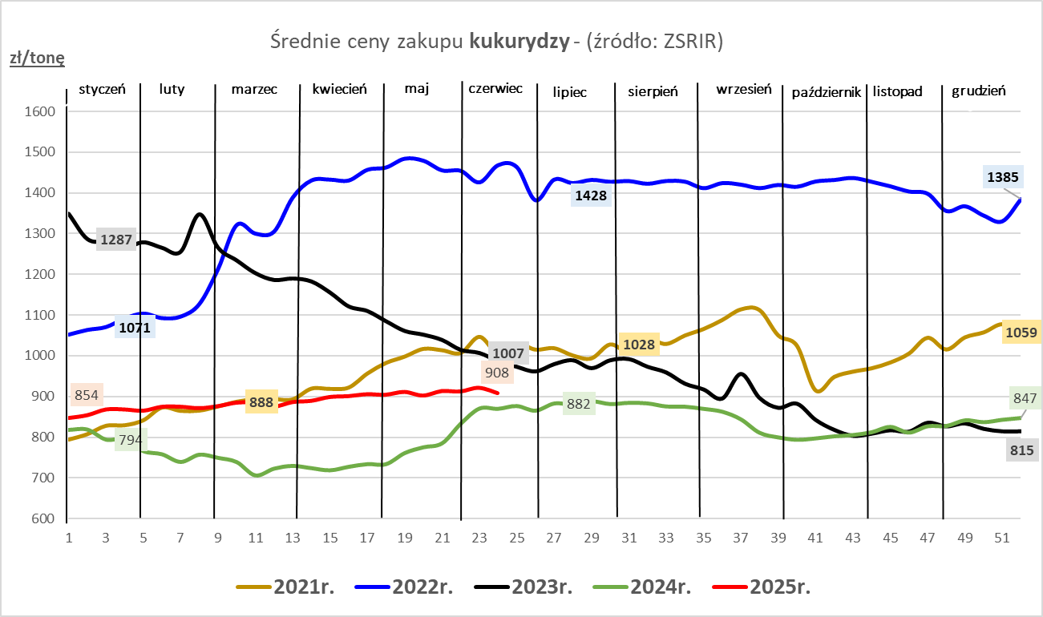

ZiarnoPL_UE_MATIF
Porównanie średnich cen pszenicy konsumpcyjnej i kukurydzy na giełdzie w Paryżu oraz w Polsce i UE
Ceny zbóż w poszczególnych krajach UE dostępne są na stronie | https://agriculture.ec.europa.eu/data-and-analysis/markets/overviews/market-observatories/crops/cereals-statistics_en
W związku z aktualizacją bazy danych KE (nawet do kilku tygodni wstecz) wyliczona średnia cena UE dla poszczególnych zbóż może ulegać zmianie

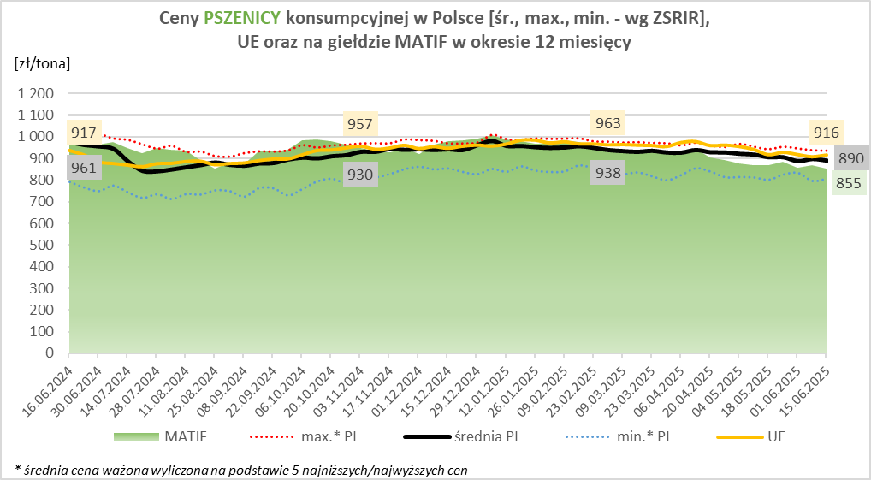
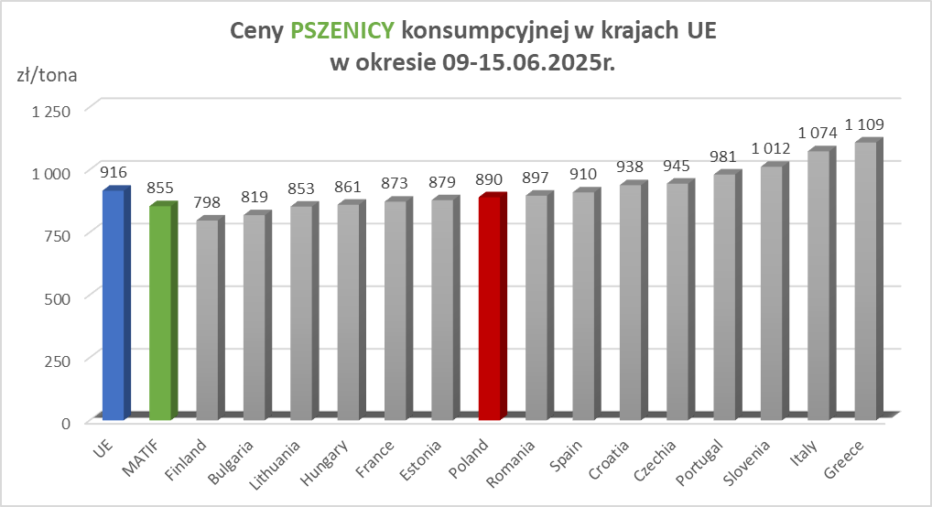

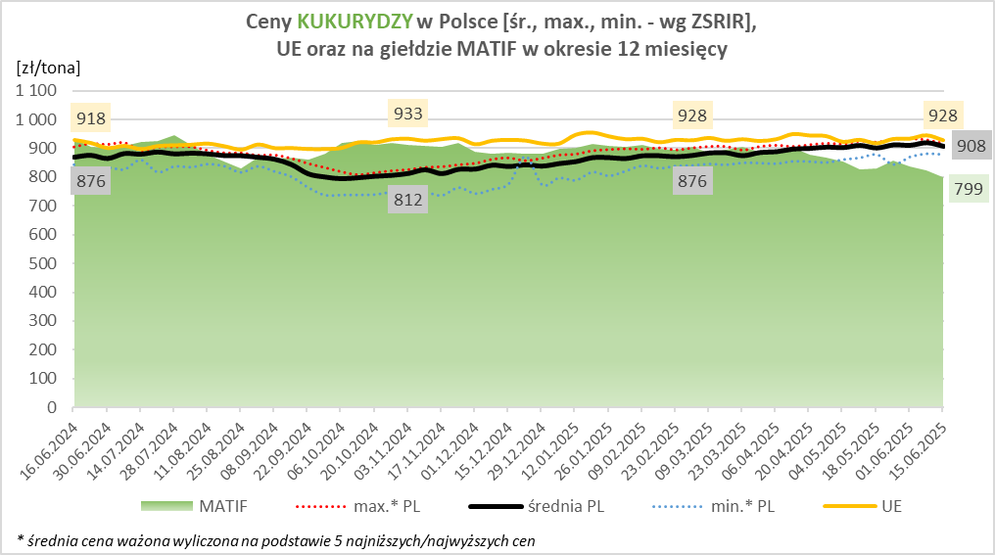
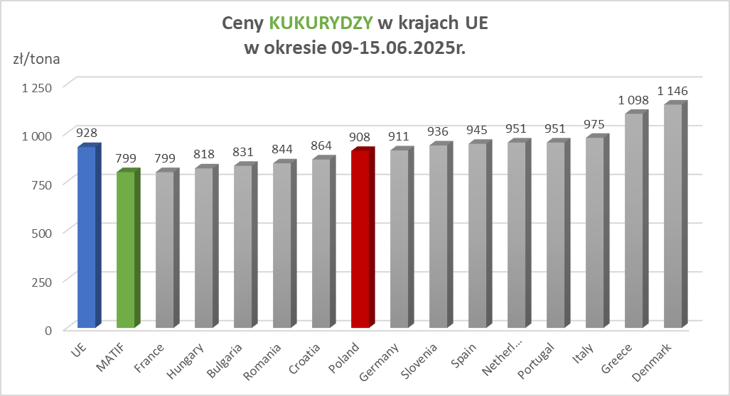

MąkaSPRZED
Średnie ceny sprzedaży mąk w przedsiębiorstwach prowadzących przemiał ziarna zbóż
w okresie: | 09 - 15.06.2025r.

 |  | POLSKA |  |  |  |  | MAKROREGION
 |  |  |  |  |  |  | Centralno-Wschodni |  |  | Południowy |  |  | Północno-Zachodni
MĄKA | TYP MĄKI | Cena [zł/tona] |  | Zmiana | Strukt. obrot. [%] |  | Cena [zł/tona] |  | Zmiana | Cena [zł/tona] |  | Zmiana | Cena [zł/tona] |  | Zmiana
 |  | 2025-06-15 | 2025-06-08 | ceny [%] | 2025-06-15 | 2025-06-08 | 2025-06-15 | 2025-06-08 | ceny [%] | 2025-06-15 | 2025-06-08 | ceny [%] | 2025-06-15 | 2025-06-08 | ceny [%]
PSZENNA detaliczna (1kg) wg rodzaju:
tortowa | 450 | 1,704 | 1,675 | 1.7 | 73.6 | 77.2 | 1,639 | 1,639 | 0.0 | 1,737 | 1,655 | 5.0 | 1,810 | 1,893 | -4.4
wrocławska | 500 | 2,100 | 1,905 | 10.2 | 12.8 | 9.8 | 1,787 | 1,863 | -4.1 | 2,827 | nld | * | 1,758 | 1,703 | 3.2
poznańska | 500 | 2,414 | 2,072 | 16.5 | 3.2 | 3.4 | 2,258 | 2,683 | -15.9 | 2,559 | nld | * | nld | nld | *
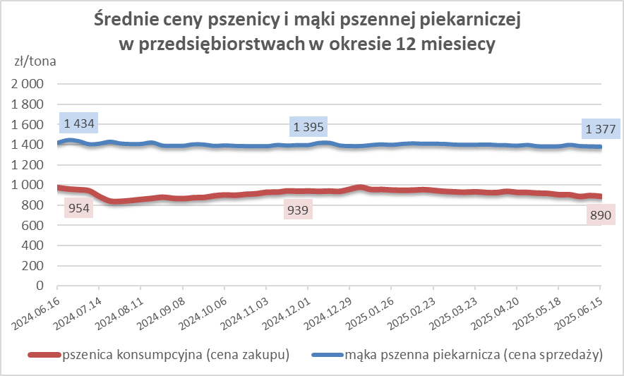
krupczatka | 450/500 | 2,029 | 2,086 | -2.8 | 1.8 | 1.8 | nld | nld | * | nld | nld | * | nld | nld | *
luksusowa | 550 | 2,277 | 2,594 | -12.2 | 8.5 | 7.8 | 2,858 | 2,995 | -4.6 | nld | nld | * | 1,751 | 1,744 | 0.4
 | Ogółem | - | - | - | 100.0 | 100.0 | - | - | - | - | - | - | - | - | -
PSZENNA | 450 | 2,043 | 1,892 | 7.9 | 6.1 | 5.0 | 1686 | 1656 | 1.8 | 2279 | 2096 | 8.7 | 1843 | 1917 | -3.9
detaliczna | 500 | 2,215 | 2,194 | 0.9 | 1.2 | 1.4 | 1822 | 2284 | -20.2 | 2668 | 2415 | 10.5 | 1873 | 1860 | 0.7
(paczkowana 1kg) | 550 | 2,331 | 2,637 | -11.6 | 0.5 | 0.5 | 2858 | 2995 | -4.6 | nld | nld | * | 1727 | 1703 | 1.4
 | 650 | 1,486 | 1,534 | -3.1 | 0.5 | 0.4 | nld | nld | * | nld | nld | * | nld | nld | *
 | Ogółem | - | - | - | 8.3 | 7.3 | -- | -- | -- | -- | -- | -- | -- | -- | --
PSZENNA | 450 | 1,544 | 1,539 | 0.3 | 1.8 | 2.1 | 1553 | 1499 | 3.6 | 1709 | 1714 | -0.3 | 1324 | 1359 | -2.6
piekarnicza | 500 | 1,459 | 1,460 | 0.0 | 9.1 | 11.3 | 1484 | 1487 | -0.2 | 1461 | 1459 | 0.2 | 1411 | 1412 | -0.1
(w workach) | 550 | 1,545 | 1,495 | 3.4 | 4.6 | 5.1 | 1854 | 1669 | 11.1 | 1445 | 1457 | -0.8 | 1354 | 1392 | -2.8
 | 650 | 1,403 | 1,373 | 2.2 | 1.9 | 2.0 | 1347 | 1388 | -2.9 | 1428 | 1376 | 3.8 | 1338 | 1330 | 0.6
 | 750 | 1,343 | 1,361 | -1.3 | 6.1 | 6.1 | 1353 | 1377 | -1.8 | 1366 | 1394 | -2.0 | 1296 | 1285 | 0.8
 | 850 | 1,445 | 1,403 | 3.0 | 0.2 | 0.3 | 1458 | nld | * | -- | -- | -- | 1369 | 1376 | -0.5
 | Ogółem | - | - | - | 23.6 | 26.8 | - | - | - | - | - | - | - | - | -
PSZENNA | 450 | 1,348 | 1,318 | 2.3 | 2.1 | 2.8 | nld | 1240 | * | 1330 | 1334 | -0.4 | nld | nld | *
piekarnicza | 500 | 1,340 | 1,348 | -0.6 | 12.6 | 12.6 | 1280 | 1273 | 0.5 | 1468 | 1490 | -1.5 | 1320 | 1336 | -1.2
(luzem) | 550 | 1,418 | 1,415 | 0.2 | 22.3 | 21.6 | 1276 | 1274 | 0.2 | 1447 | 1446 | 0.1 | 1392 | 1396 | -0.3
 | 650 | 1,328 | 1,333 | -0.4 | 10.9 | 10.1 | 1250 | 1250 | 0.0 | 1394 | 1393 | 0.1 | 1269 | 1257 | 0.9
 | 750 | 1,250 | 1,244 | 0.5 | 10.6 | 9.0 | 1276 | 1245 | 2.5 | 1252 | 1260 | -0.7 | 1200 | 1191 | 0.8
 | 850 | 1,154 | 1,178 | -2.1 | 0.8 | 0.7 | 1150 | nld | * | 1140 | 1140 | 0.0 | nld | nld | *
 | Ogółem | - | - | - | 59.4 | 56.6 | - | - | - | - | - | - | - | - | -
ŻYTNIA | 580 | 1,282 | 1,273 | 0.7 | 0.2 | 0.3 | 1244 | 1248 | -0.3 | 1369 | 1355 | 1.0 | nld | nld | *
piekarnicza | 720 | 1,256 | 1,257 | -0.1 | 2.7 | 3.1 | 1244 | 1282 | -3.0 | 1261 | 1292 | -2.4 | 1266 | 1209 | 4.8
(w workach) | 2000 | 1,306 | 1,309 | -0.2 | 0.2 | 0.4 | 1267 | 1272 | -0.4 | nld | nld | * | 1383 | 1412 | -2.1
 | Ogółem | - | - | - | 3.2 | 3.7 | - | - | - | - | - | - | - | - | -
ŻYTNIA | 580 | 1,165 | 1,197 | -2.7 | 0.2 | 0.1 | nld | nld | * | nld | nld | * | nld | nld | *
piekarnicza | 720 | 1,094 | 1,082 | 1.1 | 5.2 | 5.2 | 1081 | 1078 | 0.3 | 1115 | 1117 | -0.1 | 1105 | 1076 | 2.8
(luzem) | 2000 | nld | 1,129 | * | 0.1 | 0.2 | nld | 1129 | * | -- | -- | -- | -- | -- | --
 | Ogółem | - | - | - | 5.5 | 5.5 | - | - | - | - | - | - | - | - | -
 |  |  |  | Ogółem | 100.0 | 100.0

MąkaZAK
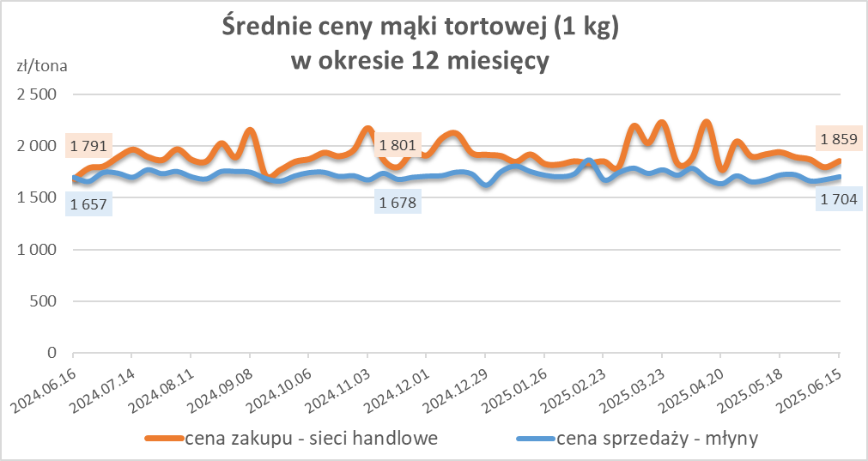
Średnie ceny zakupu mąki pszennej (ważniejszych rodzajów) płacone przez podmioty handlu detalicznego
w okresie: | 09 - 15.06.2025r.

Towar |  | POLSKA
 |  | Cena [zł/tona] |  | Zmiana
 |  | 2025-06-15 | 2025-06-08 | ceny [%]
PSZENNA detaliczna (1kg) wg rodzaju | Tortowa 450 | 1,859 | 1,799 | 3.3
 | Luksusowa 550 | 1,633 | 1,682 | -3.0
 | Wrocławska 500 | 2,094 | 2,212 | -5.4

Średnie ceny zakupu mąki (ważniejszych rodzajów) płacone przez podmioty branży piekarsko-cukierniczej
w okresie: | 09 - 15.06.2025r.
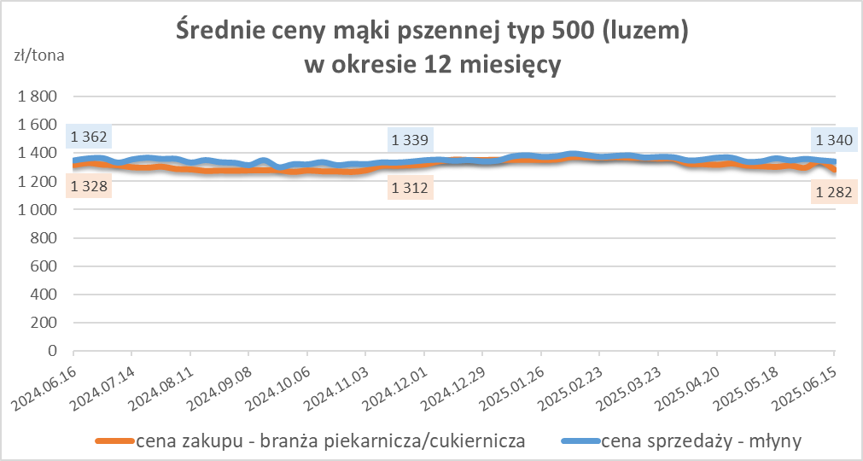
Towar | Typ | POLSKA
 |  | Cena [zł/tona] |  | Zmiana
 |  | 2025-06-15 | 2025-06-08 | ceny [%]
Pszenna luzem | 500 | 1,282 | 1,342 | -4.5
 | 750 | 1,255 | 1,180 | 6.4
Żytnia luzem | 720 | 1,075 | 1,060 | 1.4
Pszenna w workach | 500 | 1,394 | 1,249 | 11.7
 | 750 | -- | nld | --
Żytnia w workach | 720 | 1,000 | 1,025 | -2.5

HZ wykresy
